Ejecucion-SP1
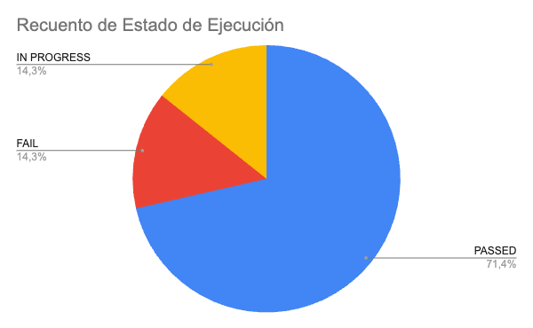
Fecha | Id | Estado de Ejecución | Ejecutado por | Notas
10/08/2022 | CP-S1-001 |  | Laura
10/08/2022 | CP-S1-002 | FAIL | Laura
10/08/2022 | CP-S1-003 | IN PROGRESS | Laura |  | PASSED
10/08/2022 | CP-S1-004 | PASSED | Laura |  | FAIL
10/08/2022 | CP-S1-005 | PASSED | Laura |  | DEPRECATE
10/08/2022 | CP-S1-006 | PASSED | Laura |  | IN PROGRESS
10/08/2022 | CP-S1-006 | PASSED | Laura |  | TO DO

